Schriftlicher Ausdruck
Schriftlicher Ausdruck

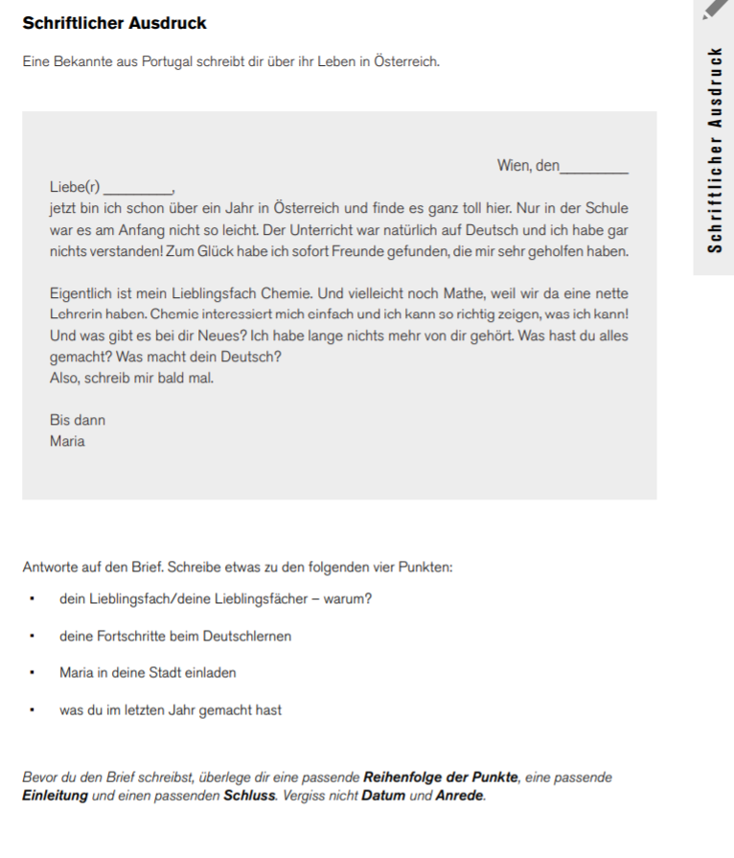
Schreiben Sie den Text direkt in den Textblock 'Schriftlicher Ausdruck'

SCHRIFTLICHER AUSDRUCK

